상품제안서
파이롯트 지워지는 볼펜 프릭션 볼4색 0.5 우드 | 상품코드: S26683

 |  |  |  |  |  |  | 02-713-8555 | www.synergygift.co.kr
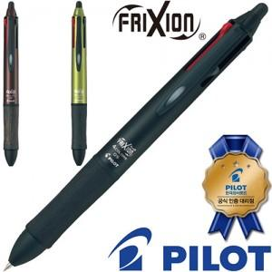

【상세/제작정보】

【인쇄/포장옵션】 | 실크 / 기본케이스

【공급단가】 | 수량 | 50~ | 100~ | 500~ | 1,000~ | 2,000~
*VAT별도 | 단가 | 27,300원 | 26,880원 | 26,250원 | 25,200원 | 24,140원

【상품 URL】 | https://www.synergygift.co.kr:443/src/goods_detail.php?gdno=26683

